Лист1
Прізвище Ім'я |  |  |  |  | Група

ДОСЛІДЖЕННЯ ЕЛЕКТРИЧНИХ I СВІТЛОТЕХНІЧНИХ ПАРАМЕТРІВ ДЖЕРЕЛ ОПТИЧНОГО ВИПРОМІНЮВАННЯ
Мета роботи: Вивчити будову ламп розжарювання і газорозрядних ламп, також дослідити їх світлотехнічні характеристики

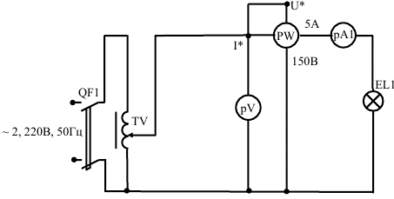

Рисунок 1 - Схема дослідження електричних і світлотехнічних характеристик ламп розжарювання

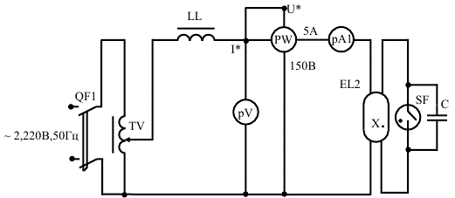

Рисунок 2 - Схема дослідження електричних і світлотехнічних характеристик газорозрядних ламп низького тиску.

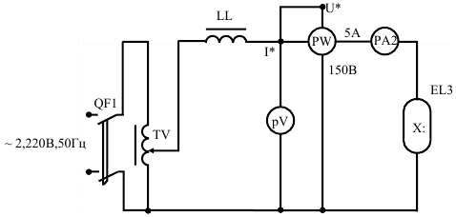

Рисунок 3 - Схема дослідження електричних і світлотехнічних характеристик газорозрядних ламп високого тиску.
1. Зняти і побудувати характеристики для ламп розжарювання:, світлового потоку , F = f(U), світлового к.к.д. η = f(U). Для цього необхідно: при допомозі регулятора напруги ТV змінювати напругу по вольтметру РV від 0 до 250 В, при цьому записати струм по амперметру РА , потужність по ватметру РР, освітленість Е по люксметру . (Датчик люксметра необхідно встановлювати в точці під джерелом світла.)
Дані досліду занести в таблицю 1.
Таблиця 1 – Характеристики ламп розжарювання

 | Світловий потік, Fл, Лк
 | Світлова віддача, ηл , Лм/Вт

Результати досліду |  |  | Результати розрахунку
Напруга U, В | Потужність Р, Вт | Струм, А | Освітленість, Е, Лк | Світловий потік, Fл, Лк | Світлова віддача, ηл , Лм/Вт | Світловий ККД η, %

2. Зняти і побудувати характеристики для газорозрядних ламп низького тиску: світлового потоку , F = f(U), світлового к.к.д. η = f(U). Для цього необхідно при допомозі регулятора напруги ТV збільшити напругу від нуля по вольтметру РV до моменту загорання люмінесцентної лампи. В таблицю 2 записати напругу, потужність, струм і освітленість. Потім необхідно продовжувати змінювати напругу до 250В з інтервалом 10 В.
Таблиця 2 – Характеристики газорозрядної лампи низького тиску

 | Світловий потік, Fл, Лк
 | Світловий ККД η, %

Результати досліду |  |  | Результати розрахунку
Напруга U, В | Потужність Р, Вт | Струм, А | Освітленість, Е, Лк | Світловий потік, Fл, Лк | Світлова віддача, ηл , Лм/Вт | Світловий ККД η, %

3. Зняти і побудувати характеристики для газорозрядних ламп високого тиску: світлового потоку , F = f(U), світлового к.к.д. η = f(U). Для цього необхідно при допомозі регулятора напруги ТV збільшити напругу від нуля по вольтметру РV до моменту загорання лампи типу ДРЛ. В таблицю 3 записати напругу, потужність, струм і освітленість. Потім необхідно продовжувати змінювати напругу до 250В з інтервалом 10 В.
Таблиця 3 – Характеристики газорозрядної лампи високого тиску

 | Світловий ККД η, %
 | Світловий потік, Fл, Лк
Результати досліду |  |  | Результати розрахунку
Напруга U, В | Потужність Р, Вт | Струм, А | Освітленість, Е, Лк | Світловий потік, Fл, Лк | Світлова віддача, ηл , Лм/Вт | Світловий ККД η, %

По результатам вимірів для лампи розжарювання , люмінесцентної лампи, лампи типу ДРЛ визначити :
1 . Світловий потік лампи, Лм
F_{л} = 12,72Е . (1)
2. Світлову віддачу лампи, Лм/Вт
η _{л} = Fл / Р , (2)
3. Світловий к.к.д лампи
η = (Fл/683Р) *100 % , (3)
Результати розрахунків записати в таблиці 1, 2, 3.
Побудувати залежності
для ламп розжарювання: світлового потоку , F = f(U), світлового к.к.д. η = f(U).
для газорозрядних ламп низького тиску: світлового потоку , F = f(U), світлового к.к.д. η = f(U).
для газорозрядних ламп високого тиску: світлового потоку , F = f(U), світлового к.к.д. η = f(U).
Висновок:

